Arkusz1
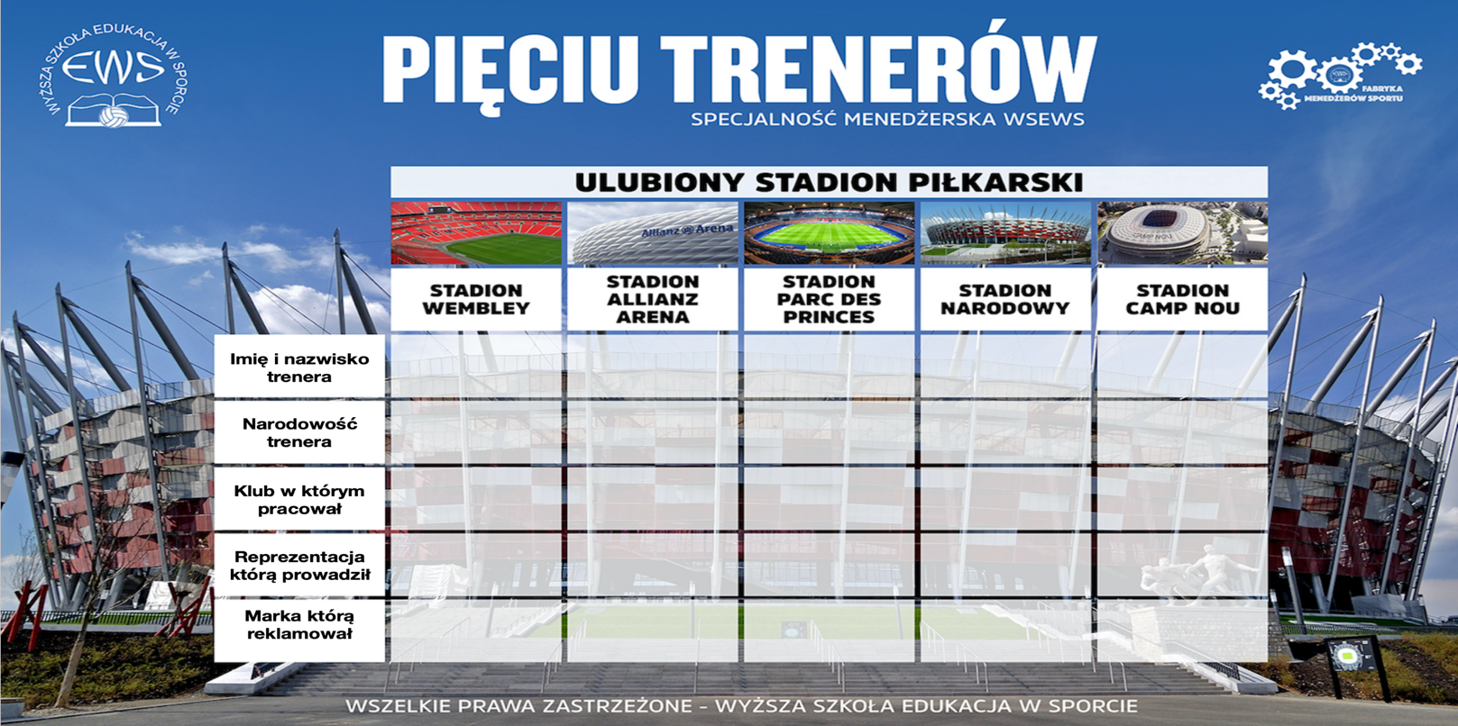
ZADANIE NR 2

SKŁAD POKOJU
IMIĘ I NAZWISKO
 |  |  |  |  |  | PODPOWIEDZI:

 |  |  |  |  |  | Jose Mourinho lubi stadion Wembley.
 |  |  |  |  |  | Arsenal jest klubem w którym pracował Josep Guardiola.
 |  |  |  |  |  | FC Barcelona jest sąsiadem w tabeli (po lewej stronie) Ajaxu Amsterdam.
 |  |  |  |  |  | Arsen Wenger prowadził za młodu reprezentację Niemiec.
 |  |  |  |  |  | Francuz jest sąsiadem miłośnika marki NIKE.
 |  |  |  |  |  | Trenerem Bayernu Monachium w latach 70-tych był Portugalczyk.
 |  |  |  |  |  | Jurgen Klopp jest narodowości niemieckiej. Reprezentację Portugalii 3 sezony temu prowadził miłośnik Stadionu Parc des Princes.
 |  |  |  |  |  | Reprezentację Anglii na poprzednich mistrzostwach świata prowadził Portugalczyk.
Mając wiedzę dotyczącą pięciu nazwisk znanych trenerów, klubów w których pracowali, jakie marki sportowe promowali, jakie reprezentacje narodowe prowadzili na mistrzostwach świata oraz jaki jest ich ulubiony stadion piłkarski rozszyfruj kto prowadził klub Real Madryt oraz kto reklamował firmę 4F. Większość faktów z ich zyciorysów za wyjątkiem ich narodowości zostało zmienione – podanie prawdy na pewno nie byłoby trudnym zadaniem. Tak więc poznajcie na nowo Pięciu wybitnych trenerów światowej piłki nożnej. |  |  |  |  |  | Hiszpan promuje markę PUMA.
 |  |  |  |  |  | Alex Ferguson podpisał kontrakt z firmą Reebook.
 |  |  |  |  |  | Mourinho jest sąsiadem (w tabeli) Arsena Wengera.
 |  |  |  |  |  | Trenerzy reklamujący firmy NIKE i Adidas są „sąsiadami”(w tabeli).
 |  |  |  |  |  | Szkot w przeszłości prowadził reprezentację narodową Hiszpanii.
 |  |  |  |  |  | Trener który prowadził w latach 90-tych Ajax Amsterdam prowadził równolegle ekipę Holandii.

 | WEMBLEY | ALLIANZ ARENA | PARC DES PRINCES | STADION NARODOWY | STADION CAMP NOU
NAZWISKO TRENERA
NARODOWOŚĆ TRENERA
KLUB W KTÓRYM PRACOWAŁ
REPREZENTACJA KTÓRĄ PROWADZIŁ
MARKA KTÓRĄ PROMOWAŁ

